Tabelle1
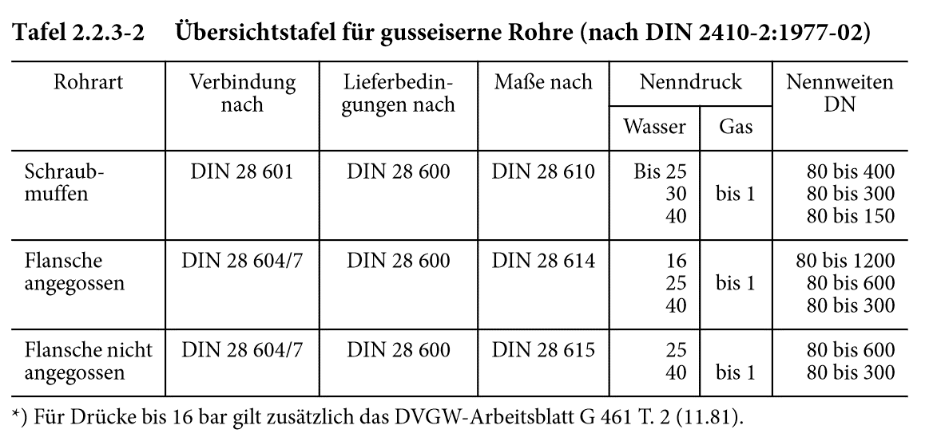

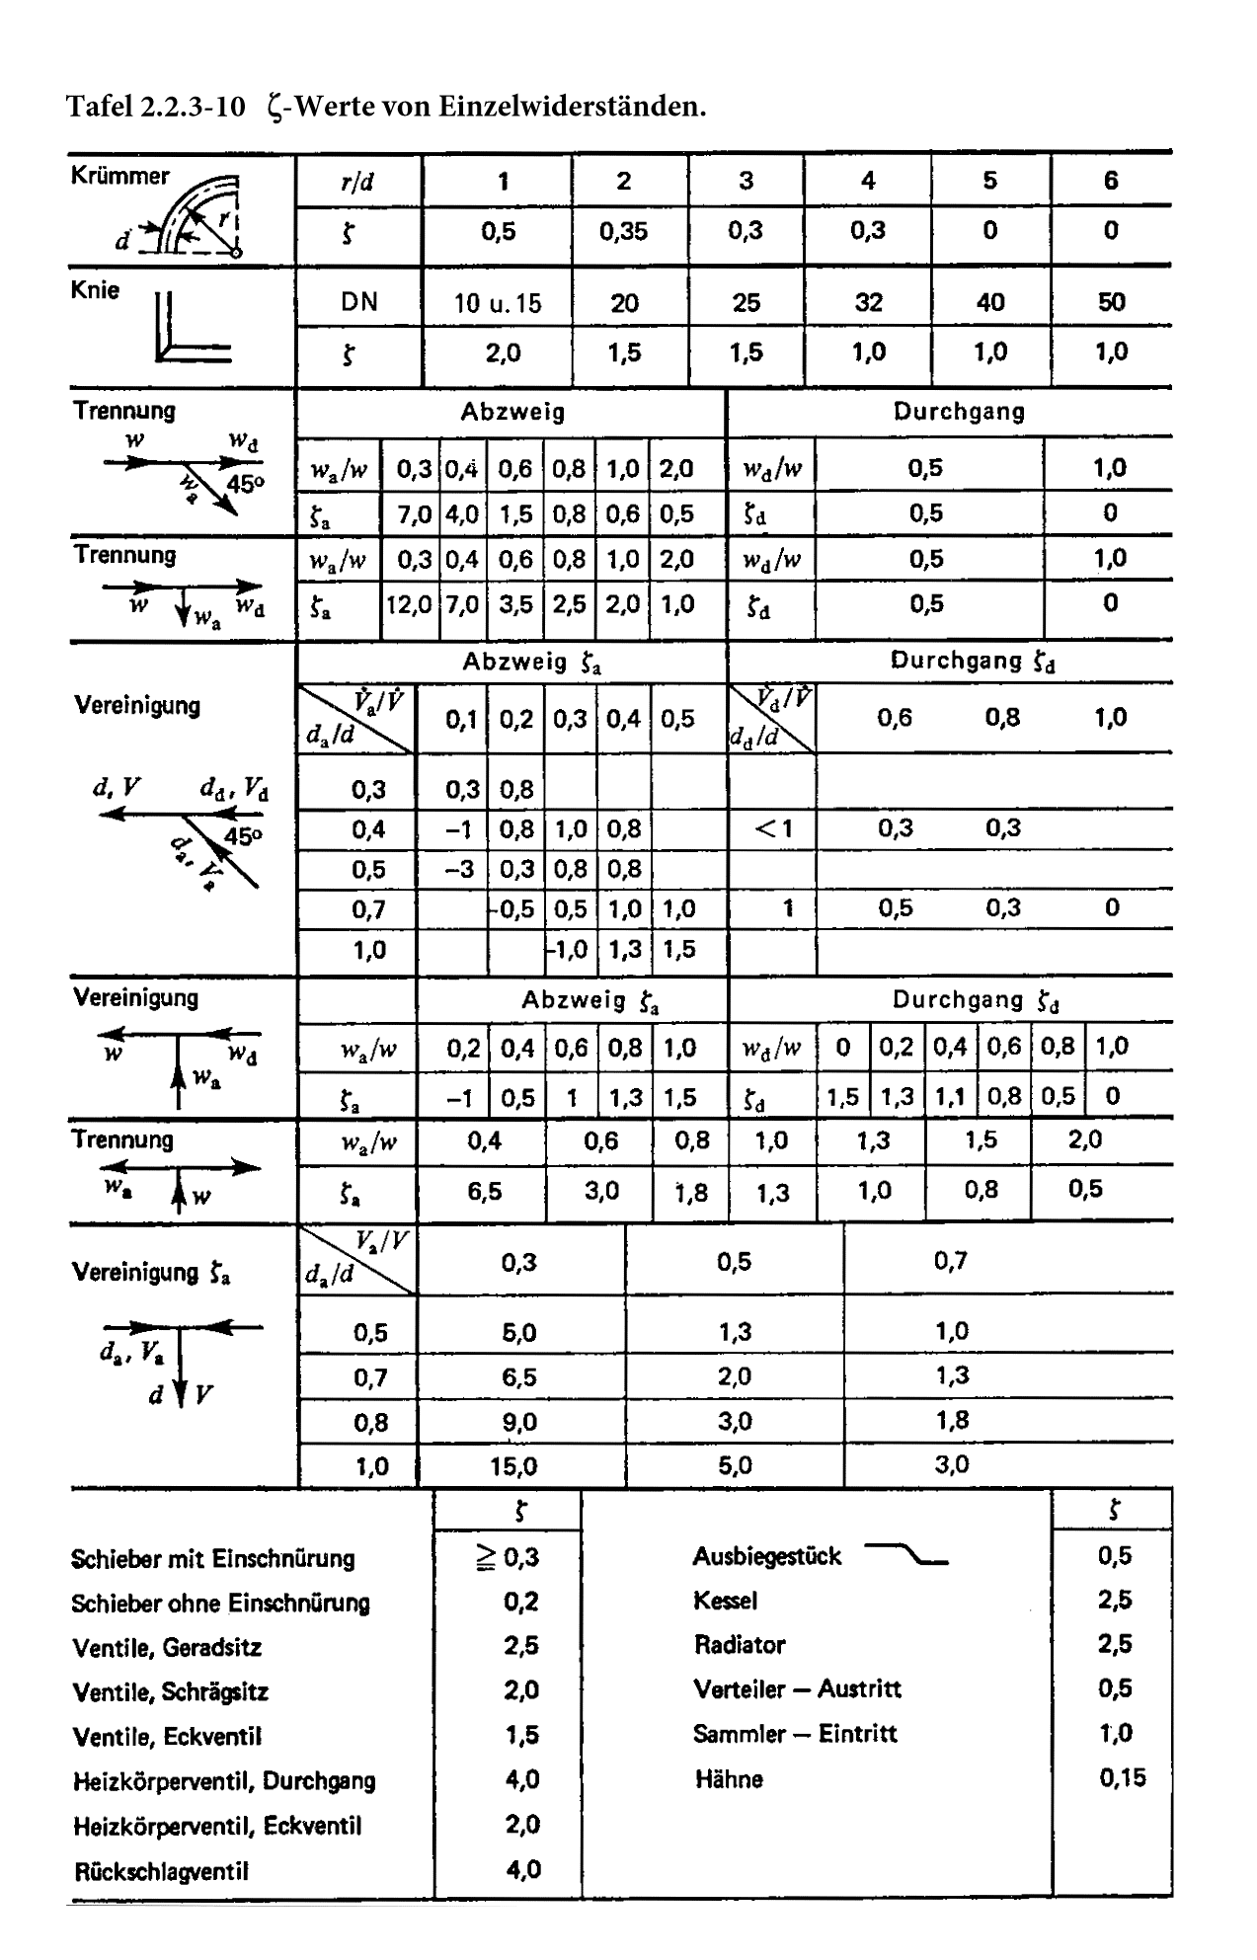

Fensterbankradiatoren
Höhe H in mm | Gliederzahl | Normwärmeleistungen für Fensterbankradiatoren | Länge L in mm | Nebenabstand N in mm | Tiefe T in mm | Wärmeleistung (75/65/20 °C) in Watt/Glied | Wasserinhalt in l/Glied | Masse in kg/Glied
 |  |  | 1500 | 1430 | 185 | 1088 | 13 | 27.3
 |  |  |  |  | 225 | 1284 | 15.5 | 31.8
 |  |  |  |  | 145 | 1220 | 13.6 | 28.4
180 | 4 |  | 2000 | 1930 | 185 | 1466 | 17 | 34.4
 |  |  |  |  | 225 | 1731 | 20.3 | 40.3
 |  |  |  |  | 145 | 1556 | 16.8 | 35.8
 |  |  | 2500 | 2430 | 185 | 1871 | 20.9 | 43.2
 |  |  |  |  | 225 | 2209 | 25.1 | 50.5
 |  |  |  |  | 145 | 1086 | 13 | 27.2
 |  |  | 1500 | 1430 | 185 | 1306 | 16.2 | 32.8
 |  |  |  |  | 225 | 1528 | 19.4 | 38.5
 |  |  |  |  | 145 | 1435 | 17 | 34.3
225 | 5 |  | 2000 | 1930 | 185 | 1724 | 21.2 | 41.7
 |  |  |  |  | 225 | 2060 | 25.4 | 49.2
 |  |  |  |  | 145 | 1868 | 21 | 43.1
 |  |  | 2500 | 2430 | 185 | 2247 | 26.2 | 52.3
 |  |  |  |  | 225 | 2627 | 31.4 | 61.5
 |  |  |  |  | 145 | 1306 | 15.6 | 31.6
 |  |  | 1500 | 1430 | 185 | 1516 | 19.5 | 38.4
 |  |  |  |  | 225 | 1783 | 23.3 | 45.2
 |  |  |  |  | 145 | 1711 | 20.4 | 40.2
270 | 6 |  | 2000 | 1930 | 185 | 2043 | 25.4 | 49.1
 |  |  |  |  | 225 | 2403 | 30.5 | 58
 |  |  |  |  | 145 | 2183 | 25.2 | 50.4
 |  |  | 2500 | 2430 | 185 | 2608 | 31.4 | 61.4
 |  |  |  |  | 225 | 3066 | 37.6 | 72.5
 |  |  |  |  | 145 | 1465 | 18.2 | 36.1
 |  |  | 1500 | 1430 | 185 | 1758 | 22.7 | 44
 |  |  |  |  | 225 | 2049 | 27.2 | 51.9
 |  |  |  |  | 145 | 1975 | 23.8 | 46.1
315 | 7 |  | 2000 | 1930 | 185 | 2371 | 29.7 | 56.4
 |  |  |  |  | 225 | 2763 | 35.5 | 66.8
 |  |  |  |  | 145 | 2520 | 29.4 | 57.7
 |  |  | 2500 | 2430 | 185 | 3024 | 36.6 | 70.6
 |  |  |  |  | 225 | 3524 | 43.9 | 83.4

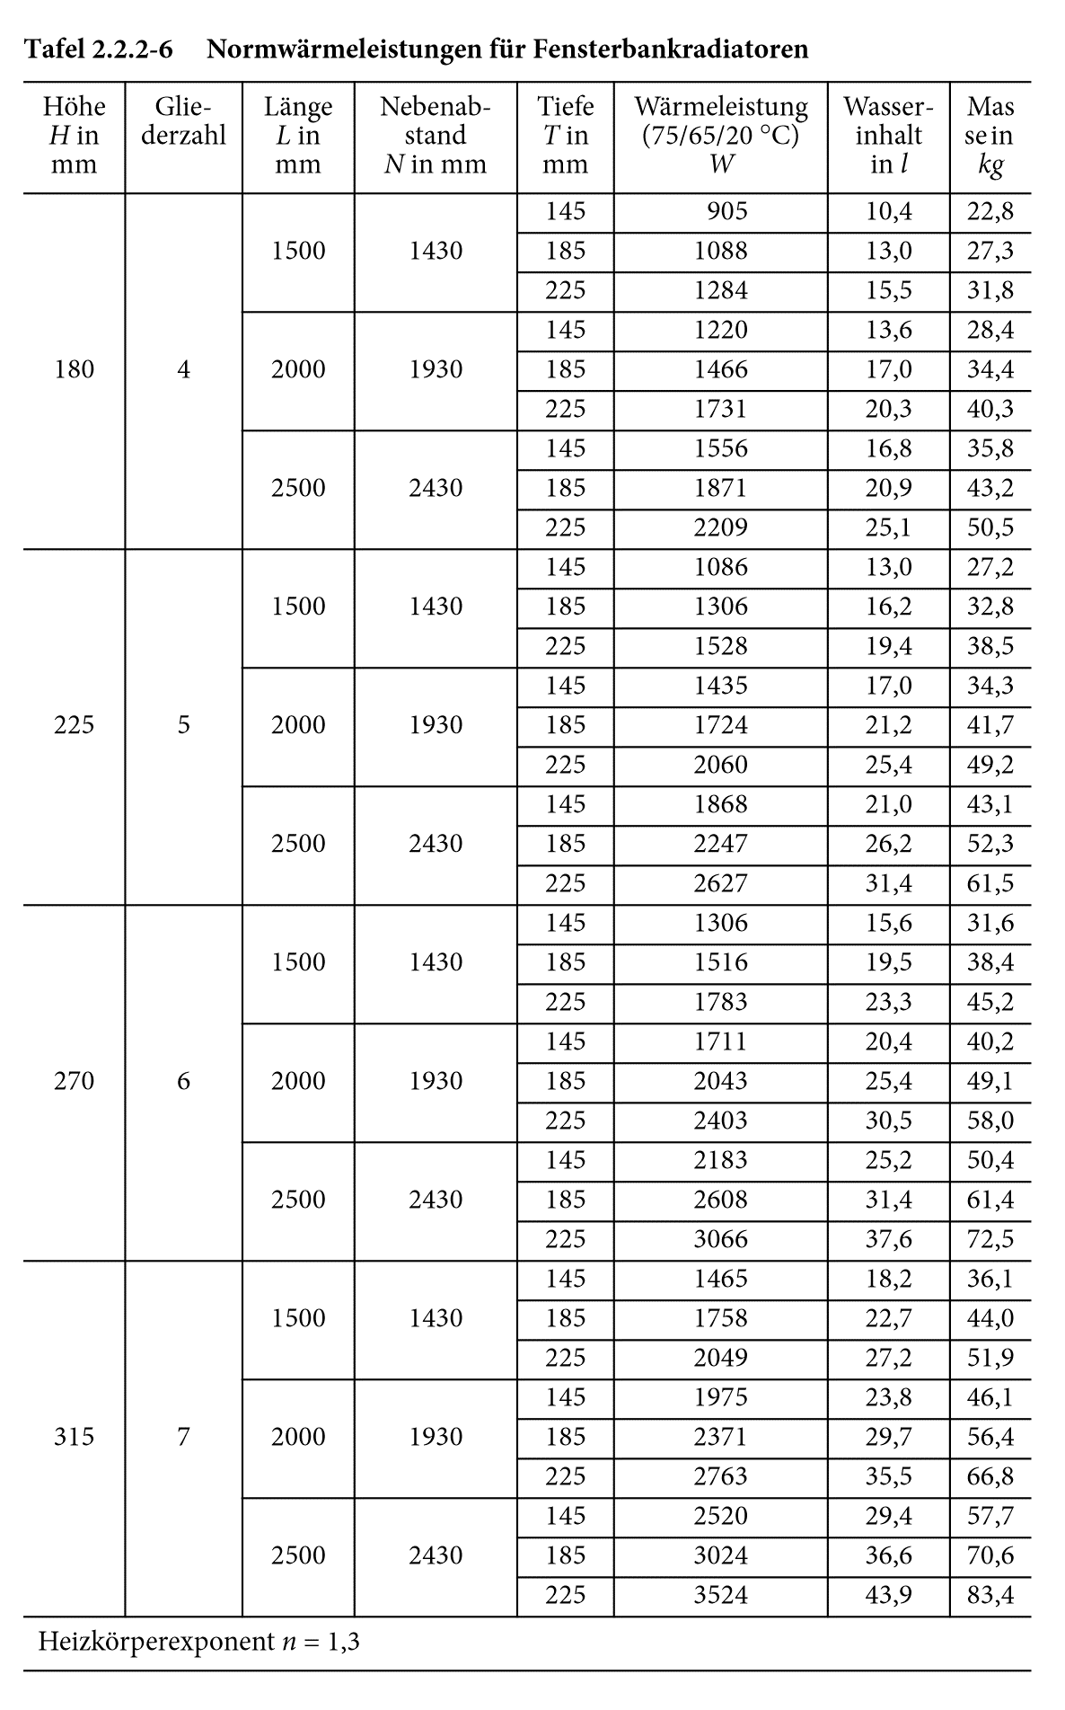

 | Heizkörperexponent n = 1,3

Tabelle5
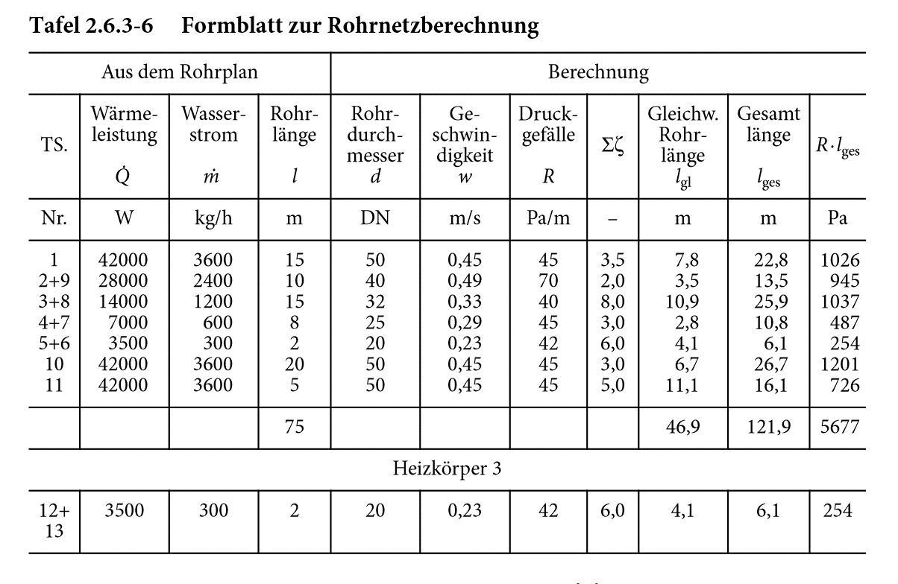
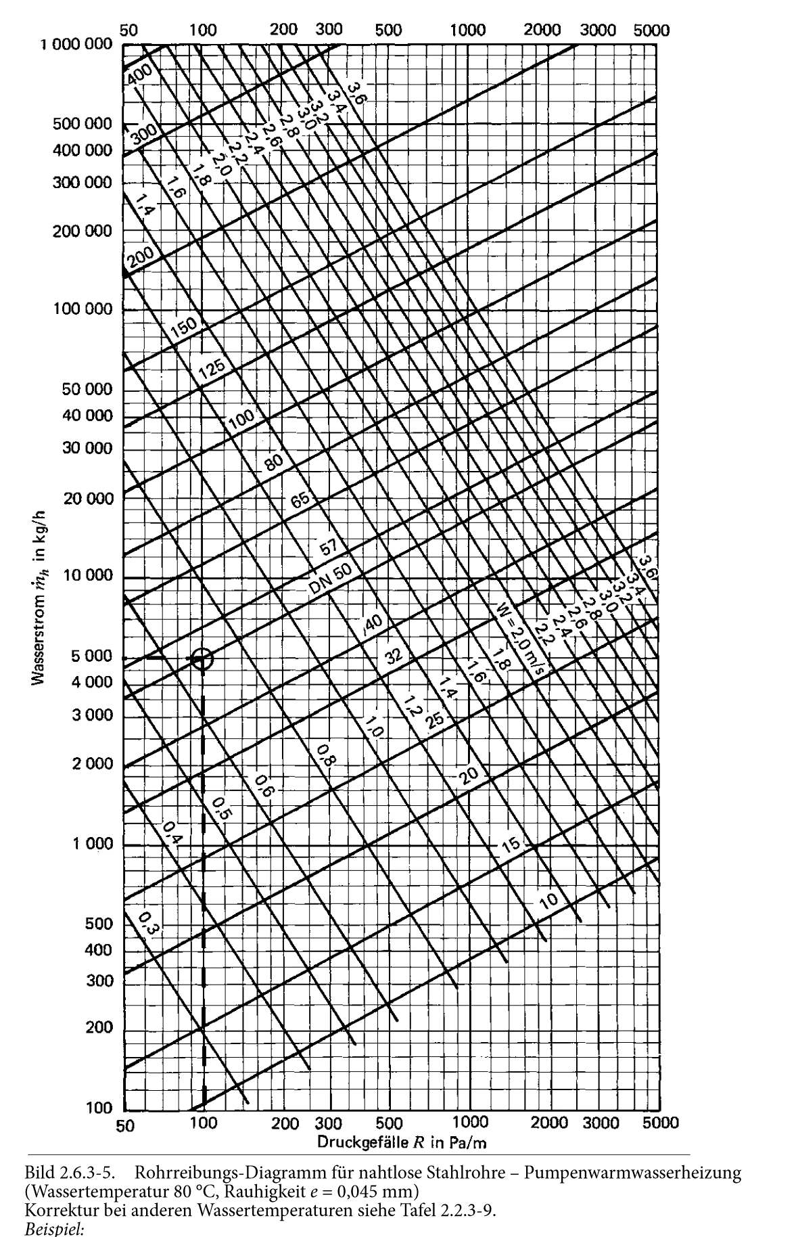
„Eine Berechnungsgrundlage für die energetische Bewertung von Verteilsystemen liefert die DIN V 18599, Teil 5: Heizung, Teil 7: Kaltwasser und Teil 8: Trinkwarmwasser. Auch wenn diese Norm zunächst nur für Nichtwohngebäude anzuwenden ist, ermöglicht sie im Vergleich zur DIN 4701-10 die Berücksichtigung wichtiger Einflussgrößen für die Energiebilanz.“ (“Recknagel - Taschenbuch für Heizung + Klimatechnik 2017/2018: Einschließlich Trinkwasser- und Kältetechnik sowie Energiekonzepte”, 2016, p. 1349)

Tabelle3
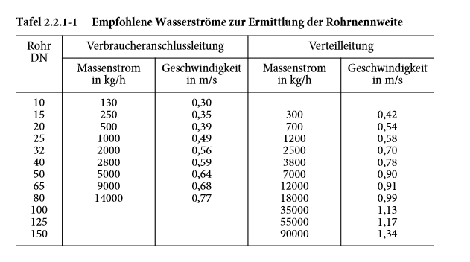

Tabelle4
